20221201
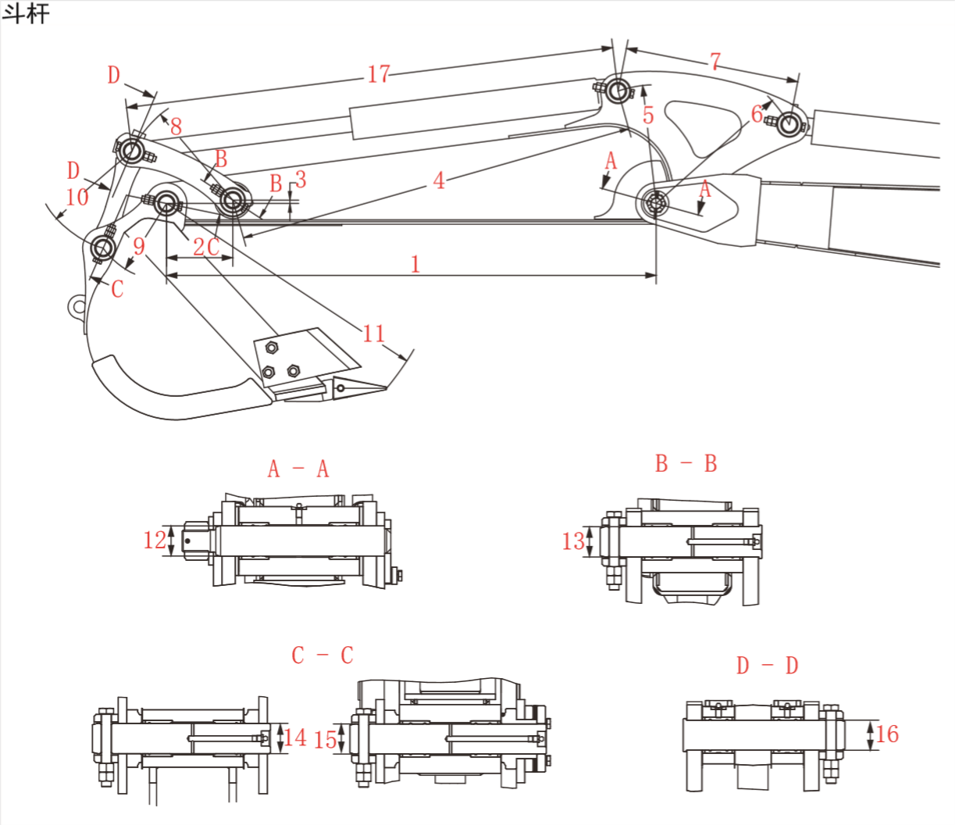
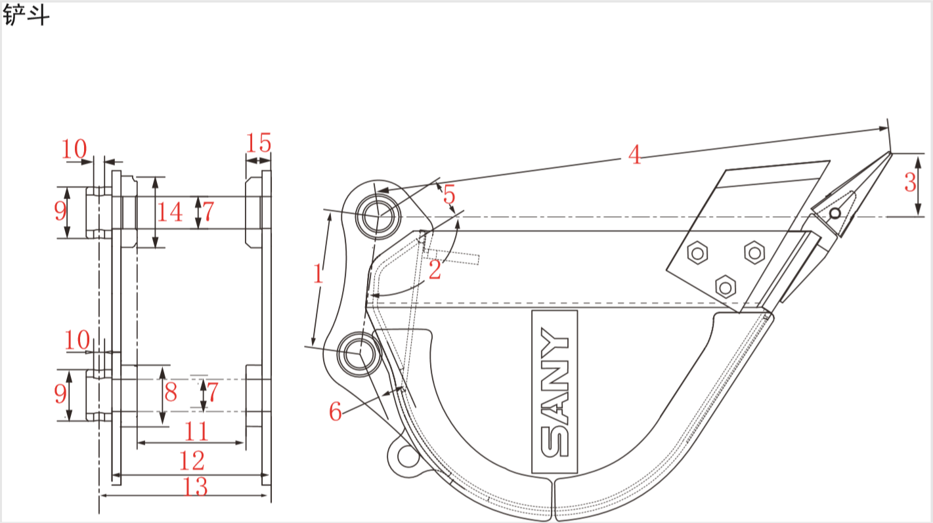
 | 机型 | SY16 |  | SY18U |  | SY26 |  | SY35C |  | SY35U |  |  | SY50U |  | SY60C |  | SY75欧五 |  | SY80U |  | SY95欧四 |  | SY135欧五 |  | SY135F |  | SY155U
 | 序号 | 公称值 | 公差 | 公称值 | 公差 | 公称值 | 公差 | 公称值 | 公差 | 公称值（2022-1-16之后，起始机号：SY0039CC03018） | 公称值（2022-1-16之前） | 公差 | 公称值 | 公差 | 公称值 | 公差 | 公称值 | 公差 | 公称值 | 公差 | 公称值 | 公差 | 公称值 | 公差 | 公称值 | 公差 | 公称值 | 公差
斗杆 | 1 | 1130 | ±1 | 960 | ±1 | 1300 | ±1 | 1400 | ±1 | 1400/1650 | 1400/1650 | ±1 | 1500 | ±1 | 1700 | ±0.5 | 2050 | ±2 | 2050 | ±2 | 1700 | ±2 | 2500 | ±3 | 2500 | ±3 | 2500 | ±3
 | 2 | 128 | ±0.5 | 128 | ±0.5 | 161 | ±0.5 | 173 | ±0.5 | 173 | 173 | ±0.5 | 200 | ±0.5 | 210.2 | ±0.25 | 255 | ±0.5 | 255 | ±0.5 | 254 | ±1 | 289 | — | 289 | — | 289 | —
 | 3 | 4 | — | 4 | — | 4 | — | 4 | — | 4 | 4 | — | 13 | — | 10 | — | 16 | — | 16 | — | 12 | — | 13 | — | 13 | — | 13 | —
 | 4 | 747 | ±1 | 747 | ±1 | 1045 | — | 1126 | ±1 | 1126 | 1126 | ±1 | 1195 | ±1 | 1267 | ±0.5 | 1506 | ±1 | 1506 | ±1 | 1530 | ±1 | 1832 | ±2 | 1832 | ±2 | 1832 | ±2
 | 5 | 358 | — | 245 | — | 269 | — | 326/488（旧：289/459） | — | 326/488 | 289/459 | — | 365 | — | 427.4 | — | 523 | — | 523 | — | 455 | — | 624 | ±1 | 624 | ±1 | 624 | ±1
 | 6 | 272 | — | 226 | — | 282 | — | 340 | — | 340 | 340 | — | 410 | — | 490 | ±0.5 | 520 | ±1 | 520 | ±1 | 570 | ±1 | 670 | ±1 | 680 | ±1 | 670 | ±1
 | 7 | 527 | — | 339 | — | 385 | — | 462/704.5（旧：443/689） | — | 462/704.5 | 443/689 | — | 500 | — | 692.8 | — | 794 | — | 794 | — | 475 | — | 1071 | ±1 | 1052 | ±1 | 1071 | ±1
 | 8 | 222 | — | 222 | — | 290 | ±0.5 | 320 | ±0.5 | 320 | 320 | ±0.5 | 335 | ±0.5 | 355 | ±0.5 | 417 | ±0.3 | 417 | ±0.3 | 420 | ±0.5 | 493 | ±0.2 | 493 | ±0.2 | 493 | ±0.2
 | 9 | 135 | — | 135 | — | 177 | ±1 | 190/265 | ±1 | 190 | 190 | ±1 | 245 | ±1 | 245 | ±1 | 310 | — | 310 | — | 315 | ±0.5 | 375 | ±0.5 | 375 | ±0.5 | 375 | ±0.5
 | 10 | 205 | ±0.2 | 205 | ±0.2 | 290 | ±0.5 | 315 | ±0.5 | 315 | 315 | ±0.5 | 315 | ±0.5 | 320 | ±0.5 | 359 | — | 359 | — | 365 | — | 422 | ±0.2 | 422 | ±0.2 | 422 | ±0.2
 | 11 | 537 | — | 537 | — | 670 | — | 829/732 |  | 732 | 716 | — | 843 | — | 893 | — | 980 | — | 980 | — | 1093 | — | 1236 | — | 1236 | — | 1236 | —
 | 12（轴） | Ø30f8 | （－0.053，－0.02） | Ø30f8 | （－0.053，－0.020） | Ø45f7 | （-0.025，-0.050） | Ø45f7 | （-0.025，-0.050） | Ø45f7 | Ø45f7 | （-0.025，-0.050） | Ø45f7 | （－0.050，－0.025） | Ø50f8 | （-0.064，-0.025） | Ø60 | （-0.03，-0.06） | Ø60 | （-0.03，-0.06） | Ø65 | （-0.030，-0.076） | Ø70f7 | （-0.03，-0.06） | Ø75f7 | （-0.03，-0.06） | Ø70f7 | （-0.03，-0.06）
 | 13（轴） | Ø30f8 | （－0.053，－0.02） | Ø30f8 | （－0.053，－0.020） | Ø40f7 | （-0.05，-0.025） | Ø40f7 | （-0.05，-0.025） | Ø40f7 | Ø40f7 | （-0.05，-0.025） | Ø45f7 | （－0.050，－0.025） | Ø50f8 | （-0.064，-0.025） | Ø50 | （-0.025，-0.050） | Ø50 | （-0.025，-0.050） | Ø55 | （-0.030，-0.076） | Ø60f7 | （-0.03，-0.06） | Ø60f7 | （-0.03，-0.06） | Ø60f7 | （-0.03，-0.06）
 | 14（轴） | Ø30f8 | （－0.053，－0.02） | Ø30f8 | （－0.053，－0.020） | Ø40f7 | （-0.05，-0.025） | Ø40f7 | （-0.05，-0.025） | Ø40f7 | Ø40f7 | （-0.05，-0.025） | Ø45f7 | （－0.050，－0.025） | Ø50f8 | （-0.064，-0.025） | Ø50 | （-0.05，-0.112） | Ø50 | （-0.05，-0.112） | Ø55 | （-0.030，-0.076） | Ø65f7 | （-0.03，-0.06） | Ø65f7 | （-0.03，-0.06） | Ø65f7 | （-0.03，-0.06）
 | 15（轴） | Ø30f8 | （－0.053，－0.02） | Ø30f8 | （－0.053，－0.020） | Ø40f7 | （-0.05，-0.025） | Ø40f7 | （-0.05，-0.025） | Ø40f7 | Ø40f7 | （-0.05，-0.025） | Ø45f7 | （－0.050，－0.025） | Ø50f8 | （-0.064，-0.025） | Ø50 | （-0.05，-0.112） | Ø50 | （-0.05，-0.112） | Ø55 | （-0.030，-0.076） | Ø65f7 | （-0.03，-0.06） | Ø65f7 | （-0.03，-0.06） | Ø65f7 | （-0.03，-0.06）
 | 16（轴） | Ø30f8 | （－0.053，－0.02） | Ø30f8 | （－0.053，－0.020） | Ø40f7 | （-0.05，-0.025） | Ø40f7 | （-0.05，-0.025） | Ø40f7 | Ø40f7 | （-0.05，-0.025） | Ø45f7 | （－0.050，－0.025） | Ø50f8 | （-0.064，-0.025） | Ø50 | （-0.025，-0.050） | Ø50 | （-0.025，-0.050） | Ø55 | （-0.030，-0.076） | Ø65f7 | （-0.03，-0.06） | Ø65f7 | （-0.03，-0.06） | Ø65f7 | （-0.03，-0.06）
 | 17 | 575+355（行程） | — | 575+355（行程） | — | 782+481（行程） | — | 835+538（行程） | — | 835+538（行程） | 835+538（行程） | — | 895+570（行程） | — | 945+605（行程） | — | 1120+730（行程） | — | 1150+730（行程） | — | 1160+725（行程） | — | 1378+885（行程） | — | 1375+885（行程） | — | 1378+885（行程） | —
铲斗 | 1 | 135 | ±0.5 | 135 | ±0.5 | 177 | ±1 | 265/190 | ±1 | 190 | 190 | ±1 | 245 | ±1 | 245 | ±1 | 310 | — | 310 | — | 315 | ±0.5 | 375 | ±0.5 | 375 | ±0.5 | 375 | ±0.5
 | 2 | — | — | — | — | — | — | 99.1°/88.8° | — | 88.8° | 88.8° | — | 93° | — | 96° | — | 108.2° | — | 108.2° | — | 102° | — | 114° | — | 114° | — | 114° | —
 | 3 | 85 | — | 85 | — | 95 | — | 77/114 | — | 114 | 104 | — | 101 | — | 120 | — | 62 | — | 62 | — | 117 | — | 120 | — | 120 | — | 120 | —
 | 4 | 557 | — | 557 | — | 647 | — | 829/732 | — | 732 | 716 | — | 843 | — | 893 | — | 980 | — | 980 | — | 1093 | — | 1236 | — | 1236 | — | 1236 | —
 | 5 | — | — | — | — | — | — | 64/79 | — | 79 | 74 | — | 72 | — | 81.6 | — | 76 | — | 76 | — | 82 | — | 78 | — | 78 | — | 78 | —
 | 6 | — | — | — | — | — | — | 64/59 | — | 59 | 59 | — | 72 | — | 68 | — | 84 | — | 84 | — | 72 | — | 79 | — | 79 | — | 79 | —
 | 7 | Ø30H9 | （0，0.052） | Ø30H9 | （0，0.052） | Ø40H9 | （0，0.062） | Ø40H9 | （0，0.062） | Ø40H9 | Ø40H9 | （0，0.062） | Ø45 | （0.06，0.10） | Ø50D9 | （0.08，0.142） | Ø50 | （0，0.074） | Ø50 | （0，0.074） | Ø55 | （0，0.074） | Ø65H9 | （0，0.074） | Ø65H9 | （0，0.074） | Ø65H9 | （0，0.074）
 | 8 | Ø60 | — | Ø60 | — | 70 | — | Ø80 | — | Ø80 | Ø70 | — | Ø95 | — | Ø95 | — | Ø95 | — | Ø95 | — | Ø114 | — | 140 | — | 140 | — | 140 | —
 | 9 | Ø44 | — | Ø44 | — | Ø54 | — | Ø54 | — | Ø54 | Ø54 | — | Ø60 | — | Ø83 | — | Ø83 | — | Ø83 | — | Ø83 | — | Ø102 | — | Ø102 | — | Ø102 | —
 | 10 | Ø11 | — | Ø11 | — | Ø13 | ±0.5 | Ø13 | （0,0.5） | Ø13 | Ø13 | （0,0.5） | Ø13 | — | Ø17 | — | Ø17 | — | Ø17 | — | Ø17 | — | Ø22 | — | Ø22 | — | Ø22 | —
 | 11 | 111 | （0.5，1） | 111 | （0.5，1） | 135 | （0，1） | 135 | （0，1） | 135 | 135 | （0，1） | 145 | （0，1） | 169 | （0，1） | 200 | （0，1） | 200 | （0，1） | 217 | （0.5，1.5） | 224 | （0，1） | 224 | （0，1） | 224 | （0，1）
 | 12 | 178 | — | 178 | — | 199 | — | 199 | — | 199 | 199 | — | 243 | — | 247 | — | 282 | — | 282 | — | 304 | — | 321 | — | 321 | — | 321 | —
 | 13 | 194 | ±0.5 | 194 | ±0.5 | 219 | ±0.5 | 219 | — | 219 | 219 | — | 263 | — | 267 | — | 298 | — | 298 | — | 324 | — | 346 | — | 346 | — | 346 | —
 | 14 | Ø70 | — | Ø70 | — |  |  | Ø95 |  | Ø95 | Ø70 |  | Ø95 | — | 110 |  | ø110 | — | ø110 | — | ø130 | —
 | 15 | 33.5 | — | 33.5 | — | 32 | — | 32 | — | 32 | 32 | — | 49 | — | 39 | — | 41 | — | 41 | — | 43.5 | — | 52 | — | 52 | — | 52 | —

20210514
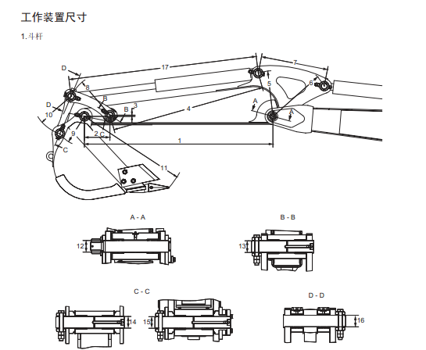

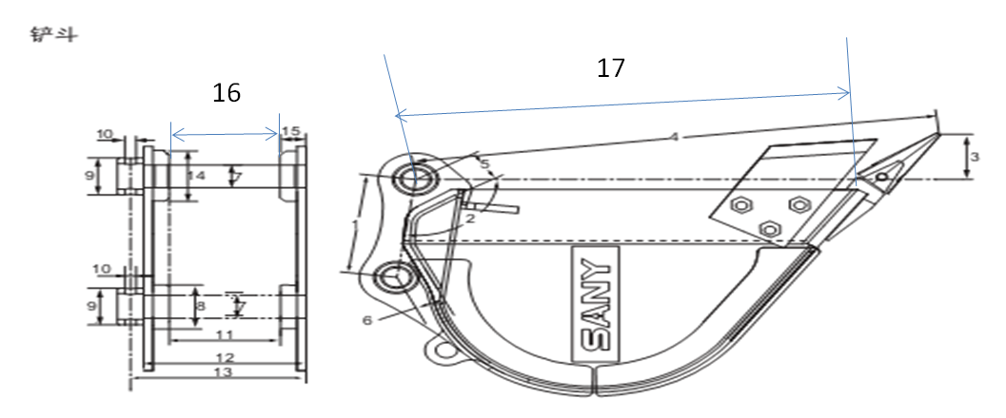

 | NO. | 1 |  | 2 |  | 3 |  | 4 |  | 5 |  | 6 |  | 7 |  | 8 |  | 9 |  | 10 |  | 10 |  | 11 |  | 12
 | 机型 | SY16C SY18C |  | SY18U |  | SY26U(EU) SY26U(US) |  | SY35U-美国 SY35U-欧洲 |  | SY50U(EU) SY50U(US) |  | SY60C |  | SY75C |  | SY80U |  | SY95C |  | SY135C（US） SY135C（EU） |  | SY135（UK） |  | SY155U |  | SY155W
 | 序号 | 公称值 | 公差 | 公称值 | 公差 | 公称值 | 公差 | 公称值 | 公差 | 公称值 | 公差 | 公称值 | 公差 | 公称值 | 公差 | 公称值 | 公差 | 公称值 | 公差 | 公称值 | 公差 | 公称值 | 公差 | 公称值 | 公差 | 公称值 | 公差
斗杆 | 1 | 1130 | ±1 |  |  | 1300 | ±1 | 1400/1650 | ±1 | 1500 | ±1 | 1550 | ±1.5 | 2050 | ±1.5 | 2050 | ±2 | 1700 | ±2 | 2500 | ±3 | 3000 | ±3 | 2500 | ±3 | 2100 | ±2
 | 2 | 128 | ±0.5 |  |  | 161 | ±0.5 | 173 | ±0.5 | 200 | ±0.5 | 210 | ±0.5 | 255 | ±0.5 | 255 | ±0.5 | 254 | ±1 | 289 | — | 289 | — | 289 | — | 289 | ±0.5
 | 3 | 4 | — |  |  | 4 | — | 4 | — | 13 | — | 10 | ±0.5 | 11 | — | 16 | — | 12 | ±1 | 13 | — | 13 | — | 13 | — | 25 | ±0.5
 | 4 | 747 | ±1 |  |  | 1045 | — | 1126 | ±1 | 1195 | ±1 | 1267 | ±1.5 | 1507 | ±1 | 1506 | ±1.2 | 1530 | ±1 | 1832 | ±2 | 1832 | ±2 | 1832 | ±2 | 1832 | —
 | 5 | 358 | — |  |  | 269 | — | 289/459 | — | 365 |  | 335 | — | 416 | — | 523 | — | 455 | — | 452 | ±1 | 452 | ±1 | 452 | ±1 | 506 | —
 | 6 | 272 | — |  |  | 282 | — | 340 | — | 410 | — | 421 | ±1 | 518 | — | 520.5 | ±0.5 | 570 | — | 670 | ±1 | 670 | ±1 | 670 | ±1 | 670 | —
 | 7 | 527 | — |  |  | 385 | — | 443/688 | — | 500 | — | 552 | — | 794 | — | 794 | — | 500 | — | 1071 | ±1 | 1071 | ±1 | 1071 | ±1 | 714 | —
 | 8 | 222 | — |  |  | 290 | ±0.5 | 320 | ±0.5 | 335 | ±0.5 | 355 | ±0.5 | 417 | ±0.3 | 417 | ±0.3 | 420 | ±0.5 | 493 | ±0.2 | 493 | ±0.2 | 493 | ±0.2 | 493 | ±0.2
 | 9 | 135 | — |  |  | 177 | ±1 | 190 | ±1 | 245 | ±1 | 245 | ±1 | 310 | — | 310 | — | 315 | ±0.5 | 375 | ±0.5 | 375 | ±0.5 | 375 | ±0.5 | 375 | ±0.5
 | 10 | 205 | ±0.2 |  |  | 290 | ±0.5 | 315 | （-0.5，0.5） | 315 | ±0.5 | 320 | ±0.5 | 359 | ±1 | 359 | ±1 | 365 | — | 422 | ±0.2 | 422 | ±0.2 | 422 | ±0.2 | 422 | ±0.2
 | 11 | 537 | — |  |  | 670 | — | 716 | — | 843 | — | 893 | ±0.13 | 977 | — | 977 | — | 1093 | — | 1236 | — | 1236 | — | 1236 | — | 1236 | —
 | 12 | Ø30B8 | （0.160，0.193） |  |  | Ø45B8 | （0.180，0.219） | Ø45B8 | （0.180，0.219） | 45B8 | （0.180，0.219） | Ø50D9 | （0.08，0.142） | Ø60B8 | （0.19，0.236） | Ø60B8 | （0.19，0.236） | Ø65D9 | （0.1，0.174） | Ø70B8 | （0.2，0.246） | Ø70B8 | （0.2，0.246） | Ø70B8 | （0.2，0.246） | Ø70B8 | （0.2，0.246）
 | 13 | Ø30B8 | （0.160，0.193） |  |  | Ø40B8 | （0.170，0.209） | Ø40B8 | （0.170，0.209） | 45B8 | （0.180，0.219） | Ø50D9 | （0.08，0.142） | Ø50B8 | （0.18，0.219） | Ø50B8 | （0.18，0.219） | Ø55D9 | （0.1，0.174） | Ø60 | （0.190，0.236） | Ø60 | （0.190，0.236） | Ø60 | （0.190，0.236） | Ø60B8 | （0.190，0.236）
 | 14 | Ø30B8 | — |  |  | Ø40B8 | — | Ø40B8 | — | 45B8 | （0.180，0.219） | Ø50D9 | （0.08，0.142） | Ø50B8 | （0.18，0.219） | Ø50B8 | （0.18，0.219） | Ø55D9 | （0.1，0.174） | Ø65B8 | （0.190，0.236） | Ø65B8 | （0.190，0.236） | Ø65B8 | （0.190，0.236） | Ø65B8 | （0.190，0.236）
 | 15 | Ø30f8 | （-0.053，-0.02） |  |  | Ø40f7 | （-0.05，-0.025） | Ø40f7 | （-0.05，-0.025） | 45B8 | （0.180，0.219） | Ø50D9 | （0.08，0.142） | Ø50B8 | （0.18，0.226） | Ø50B8 | （0.18，0.226） | Ø55D9 | （0.1，0.174） | Ø65B8 | — | Ø65B8 | — | Ø65B8 | — | Ø65B8 | —
 | 16 | Ø30f8 | （-0.053，-0.02） |  |  | Ø40B8 | （0.180，0.219） | Ø40B8 | （0.180，0.219） | 45B8 | （0.180，0.219） | Ø50D9 | （0.08，0.142） | Ø50B8 | （0.18，0.219） | Ø50B8 | （0.18，0.219） | Ø55D9 | （0.1，0.174） | Ø65B8 | （0.190，0.236） | Ø65B8 | （0.190，0.236） | Ø65B8 | （0.190，0.236） | Ø65B8 | （0.190，0.236）
 | 17 | 575+355（行程） | — |  |  | — | — | 495+150（行程） | — |  |  | 945+605（行程） | — | 1120+730（行程） | — | 1370+910(行程) | — | 1160+725（行程） | — | 1378+885（行程） | — | 1378+885（行程） | — | 1378+885（行程） | — | 1378+885（行程） | —
铲斗 | 1 | 135 | ±0.5 |  |  | 177 | ±1 | 190 | ±1 | 245 | ±1 | 245 | ±1 | 310 | — | 310 | — | 315 | ±0.5 | 375 | ±0.5 | 375 | ±0.5 | 375 | ±0.5 | 375 | ±0.5
 | 2 | 78° | — |  |  | 100° | — | 88.7° | — | 87.39 | — | 100° | — | 94° | — | 94° | — | 113.3° | — | 114° | — | 114° | — | 114° | — | 114° | —
 | 3 | 42 | — |  |  | — | — | 103 | — | 103 | — | 91 | — | 102 | — | 102 | — | 107 | — | 120 | — | 120 | — | 120 | — | 120 | —
 | 4 | 537 | — |  |  | 670 | — | 716 | — | 843 | — | 893 | — | 977 | — | 977 | — | 1093 | — | 1236 | — | 1236 | — | 1236 | — | 1236 | —
 | 5 | 68 | — |  |  | — | — | 42 | — | 110 | — | 70 | — | 65 | — | 65 | — | 82 | — | 78 | — | 78 | — | 78 | — | 78 | —
 | 6 | 41 | — |  |  | — | — | 50 | — | 78 | — | 53.09 | — | 76 | — | 76 | — | 77 | — | 79 | — | 79 | — | 79 | — | 79 | —
 | 7 | Ø30H9 | （0，0.052） |  |  | Ø40 | （0，0.062） | Ø40 | （0，0.062） | Ø45 | （0，0.062） | Ø50H9 | （0，0.062） | Ø50H9 | — | Ø50H9 | — | Ø55H9 | （0，0.074） | Ø65 | （0，0.074） | Ø65 | （0，0.074） | Ø65 | （0，0.074） | Ø65 | （0，0.074）
 | 8 | 60 | — |  |  | 70 | — | 70 | — | Ø90 | （0，0.062） | 95 | （0，0.062） | 95 | — | 95 | — | 114 | — | 140 | — | 140 | — | 140 | — | 140 | —
 | 9 | Ø44 | — |  |  | Ø54 | — | Ø54 | — | Ø60 | — | Ø83 | — | Ø83 | — | Ø83 | — | Ø83 | — | Ø140 | — | Ø140 | — | Ø140 | — | Ø140 | —
 | 10 | Ø11 | — |  |  | Ø13 | ±0.5 | Ø13 | — | Ø13 | — | Ø17 | — | Ø17 | — | Ø17 | — | Ø17 | — | Ø22 | — | Ø22 | — | Ø22 | — | Ø22 | —
 | 11 | 111 | （0.5，1） |  |  | 135 | （0，1） | 135 | （0，1） | 145 | （0，1） | 169 | （0，1） | 200 | — | 200 | — | 217 | （0.5，1.5） | 224 | （0，1） | 224 | （0，1） | 224 | （0，1） | 224 | （0，1）
 | 12 | 150 | — |  |  | 175 | — | 175 | — | 243 |  | 219 | — | 250 | — | 250 | — | 268 | — | 271 | — | 271 | — | 271 | — | 271 | —
 | 13 | 194 | ±0.5 |  |  | 219 | — | 219 | — | 263 | — | 267 | — | 298 | — | 298 | — | 324 | — | 346 | — | 346 | — | 346 | — | 346 | —
 | 15 | 34 | — |  |  | 32 | — | 32 | — | 49 | — | 39 | — | 41 | — | 41 | — | 44 | — | 47 | — | 47 | — | 47 | — | 47 | —
 | 16 | 111 | （0.5，1） |  |  | 135 | （0，1） | 135 | （0，1） | 145 | （0，1） | 169 | （0，1） | 200 | — | 200 | — | 217 | （0.5，1.5） | 227 | （0，1） | 227 | （0，1） | 227 | （0，1） | 227 | （0，1）
 | 17 | 452 | — |  |  | 591 | — | 617 | — | 735 | — | 765 | — | 822 | — | 822 | — | 950 | — | 1073 | — | 1073 | — | 1073 | — | 1073 | —

SY16
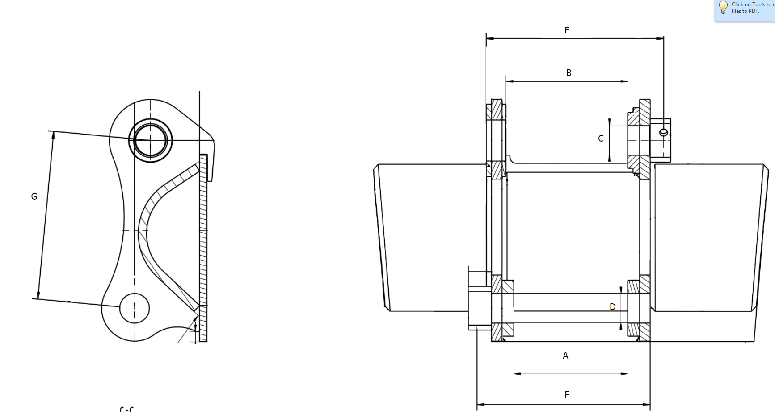
 |  |  | SY16 Bucket Dimensions
 |  |  |  | stick
 |  | Dim (mm) | Tolerance | Dim (mm) | Tolerance
A | H-Link Width | 111 | +1.0/+0.5
B | Stick Width | 111 | +1.0/+0.5
C | Stick Pin dia | 30 | +0.1/+0.06
D | Yoke Pin dia | 30 | +0.1/+0.06
E | Stick Win Length | 194 | ±0.5
F | H-Link Width | 194 | ±0.5
G | Pin to Pin | 135 | ±0.5

SY26

 |  |  | SY26 Bucket Dimensions
 |  |  |  | stick
 |  | Dim (mm) | Tolerance | Dim (mm) | Tolerance
A | H-Link Width | 135 | +1/0
B | Stick Width | 135 | +1/0
C | Stick Pin dia | 40 | +0.1/+0.06
D | Yoke Pin dia | 40 | +0.1/+0.06
E | Stick Win Length | 219
F | H-Link Width | 219
G | Pin to Pin | 177 | +/-1

